Comparison
All groups
 | Reference | Groupe 1 | Groupe 2 | Groupe 3 | Groupe 4 | Groupe 5
Annual Energy Production (GWh) | 96,000,000,000 | 0 | 0 | 0 | 0 | 0
Average cost (EUR/KWh) | 0 | 0 | 0 | 0 | 0 | 0
Average CFP (g C02 eq/KWh) | 144 | 0 | 0 | 0 | 0 | 0

All groups
 | Reference | Groupe 1 | Groupe 2 | Groupe 3 | Groupe 4 | Groupe 5
Average cost (EUR/KWh) | 0 | 0 | 0 | 0 | 0 | 0

All groups
 | Reference | Groupe 1 | Groupe 2 | Groupe 3 | Groupe 4 | Groupe 5
Average CFP (g C02 eq/KWh) | 144 | 0 | 0 | 0 | 0 | 0

0.40816326531

Renewable
Total Energy - Renewable Energy - production / year (GWh)
 | Annual Energy Production (GWh) | Annual renewable Production (GWh)
Reference | 96,000,000,000 | 23,000,000,000
Groupe 1 | 0 | 0
Groupe 2 | 0 | 0
Groupe 3 | 0 | 0
Groupe 4 | 0 | 0
Groupe 5 | 0 | 0

Surface
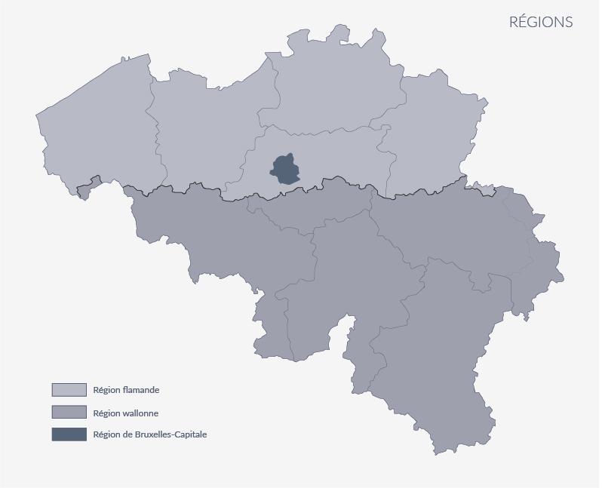
Area required
Reference | 755
Group 1 | 0
Group 2 | 0
Group 3 | 0
Group 4 | 0
Group 5 | 0
Belgium | 30,688

